⑧リレーの選手が反映されない
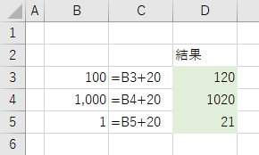
文字列を数値に変換する
エクセルでは数値と判断できる文字列を数式に使用したとき、自動で数値に変換されます。
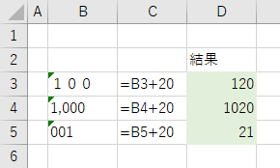

これらの文字列を数値に変換するには、[セル] をクリックしてエラーチェックの機能から [数値に変換する] をクリックします。変換したいセルを範囲選択してから行うと一括で変換できます。
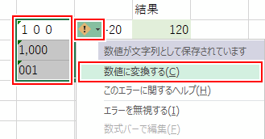

文字列が数値に変換されます。

⑨日付が数字になる
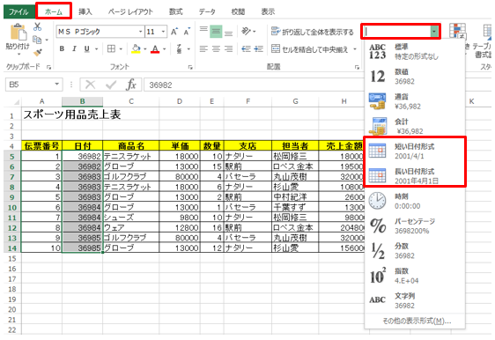
表示形式を日付に戻す

日付の表示形式が失われてシリアル値になったデータは、簡単に日付の形に戻すことができます。
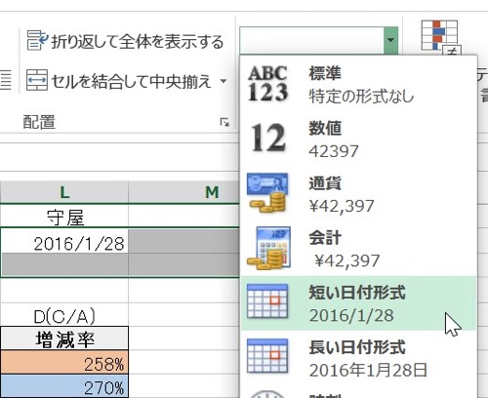
操作方法は対象のセル（例ではB5:B14）をアクティブにし、「ホーム」タブの「表示形式」の▼をクリックし、一覧から「短い日付形式」もしくは「長い日付形式」をクリックします。

